Portada
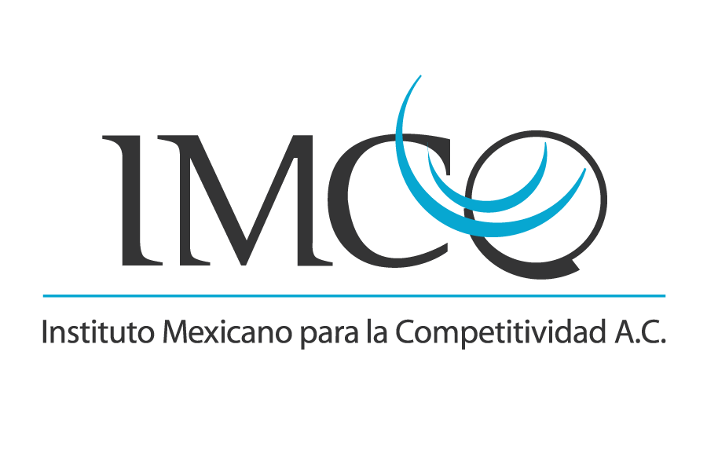

Índice de Competitividad Estatal 2022
 | Fecha de publicación: 17 Mayo 2022
 | Contacto: Ivania Mazari, ivania.mazari@imco.org.mx

